Sheet1
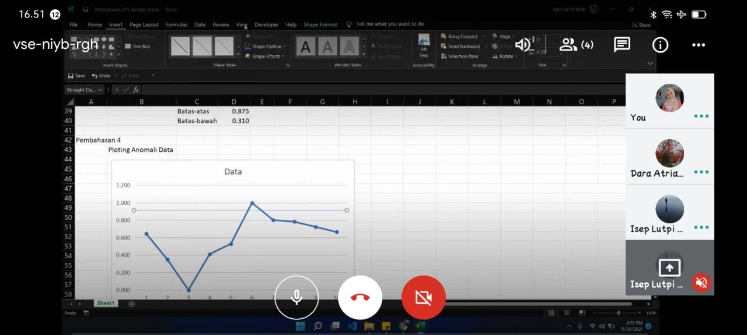
Kelompok
Anggota | Isep Lutpi Nur | 2113191079
 | Dara Atria Ferliandini | 2113191098
 | Adistia Ramadhani | 2113191084

Pembahasan 1 |  | Eksplorasi Data |  |  | Pembahasan 3 |  | Smoothing
 | 1. Data Mentah / Data Sample |  |  |  | 1. Moving Average (262)
 | Contoh Mentah: Data number
 |  | No | Data |  | No | Data
 |  | 1 | 101 |  | 1
 |  | 2 | 86 |  | 2 | 0.341
 |  | 3 | 68 |  | 3 | 0.153
 |  | 4 | 89 |  | 4 | 0.353
 |  | 5 | 95 |  | 5 | 0.600
 |  | 6 | 119 |  | 6 | 0.867
 |  | 7 | 109 |  | 7 | 0.839
 |  | 8 | 108 |  | 8 | 0.776
 |  | 9 | 105 |  | 9 | 0.725
 |  | 10 | 102 |  | 10

Pembahasan 2 |  | Normalisasi data
 | Normalisasi 0-1
 | Nilai tertinggi | 119
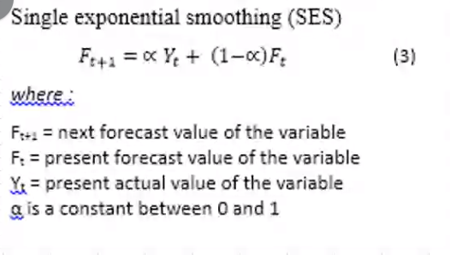
 | Nilai Terendah | 68 |  |  | 1. Single Exponential Smoothing (alpha=0,3)
 |  | No | Data |  | No | Data | alpha | 0.3
$$\frac{i−min}{max−min}$$
 |  | 1 | 0.647 |  | 1
 |  | 2 | 0.353 |  | 2 | 0.647
 |  | 3 | 0.000 |  | 3 | 0.559
 |  | 4 | 0.412 |  | 4 | 0.559
 |  | 5 | 0.529 |  | 5 | 0.682
 |  | 6 | 1.000 |  | 6 | 0.841
 |  | 7 | 0.804 |  | 7 | 1.141
 |  | 8 | 0.784 |  | 8 | 1.382
 |  | 9 | 0.725 |  | 9 | 1.618
 |  | 10 | 0.667 |  | 10 | 1.835

 |  | Rata-rata | 0.592
 |  | Deviasi | 0.28260700262
 |  | Batas-atas | 0.875
 |  | Batas-bawah | 0.310

Pembahasan 4
 | Ploting Anomali Data

Kesimpulan dari data normalisasi di soal no 2, Terdapat 2 anomali data yaitu data no 3 yang melewati batas bawah dan data no 6 yang melewati batas atas.

Pembahasan 5

 | DataSample |  |  |  |  |  | Variable
 | Pelamar | IPK | Psikologi | Wawancara | Diterima |  | IPK | Psikologi | Wawancara
 | 1 | Cukup | Sedang | Baik | Ya |  | Kurang | Rendah | Baik
 | 2 | Bagus | Sedang | Baik | Ya |  | Cukup | Sedang | Buruk
 | 3 | Kurang | Tinggi | Baik | Ya |  | Bagus | Tinggi
 | 4 | Cukup | Tinggi | Baik | Ya
 | 5 | Bagus | Tinggi | Baik | Ya |  | Data Sample Hasil Ya
 | 6 | Cukup | Sedang | Buruk | Ya |  | Pelamar | IPK | Psikologi | Wawancara | Diterima
 | 7 | Bagus | Sedang | Buruk | Ya |  | 1 | Cukup | Sedang | Baik | Ya
 | 8 | Cukup | Rendah | Buruk | Tidak |  | 2 | Bagus | Sedang | Baik | Ya
 | 9 | Bagus | Rendah | Buruk | Tidak |  | 3 | Kurang | Tinggi | Baik | Ya
 | 10 | Kurang | Sedang | Buruk | Tidak |  | 4 | Cukup | Tinggi | Baik | Ya
 | 11 | Kurang | Rendah | Baik |  |  | 5 | Bagus | Tinggi | Baik | Ya
 |  |  |  |  |  |  | 6 | Cukup | Sedang | Buruk | Ya
 | Data Uji |  |  |  |  |  | 7 | Bagus | Sedang | Buruk | Ya
 | Pelamar | IPK | Psikologi | Wawancara | Diterima
 | 11 | Kurang | Rendah | Baik | Tidak
 |  |  |  |  |  |  | Propabilitas | Ya
 | Pengujian | Data | Persentasi |  |  |  | P(Ya) | IPK | P(=IPK) | Psikologi | P(=Psikologi) | Wawancara | P(=Wawancara)
 | Ya | 0.02 | 37% |  |  |  | 70% | Kurang | 14% | Rendah | 0% | Baik | 71%
 | Tidak | 0.03 | 63% |  |  |  |  | Cukup | 43% | Sedang | 57% | Buruk | 29%
 | Jumlah | 0.05 |  |  |  |  |  | Bagus | 43% | Tinggi | 43%

 |  |  |  |  |  |  | Data Sample Hasil Tidak
 | Pada kasus ini karena semua nilai terdapat perkalian ke nol. Maka di tabah nilai 0.1 untuk setiap propabilitas. Kemudian kesimpulanya karena pengujian data dengan propabilitas tidak lebih tinggi dari ya. Maka hasilnya Tidak |  |  |  |  |  | Pelamar | IPK | Psikologi | Wawancara | Diterima
 |  |  |  |  |  |  | 1 | Cukup | Rendah | Buruk | Tidak
 |  |  |  |  |  |  | 2 | Bagus | Rendah | Buruk | Tidak
 |  |  |  |  |  |  | 3 | Kurang | Sedang | Buruk | Tidak

 |  |  |  |  |  |  | Propabilitas | Tidak
 |  |  |  |  |  |  | P(Tidak) | IPK | P(=IPK) | Psikologi | P(=Psikologi) | Wawancara | P(=Wawancara)
 |  |  |  |  |  |  | 30% | Kurang | 33% | Rendah | 67% | Baik | 0%
 |  |  |  |  |  |  |  | Cukup | 33% | Sedang | 33% | Buruk | 100%
 |  |  |  |  |  |  |  | Bagus | 33% | Tinggi | 0%

